Bon de commande
Bon de commande
 |  |  |  |  |  | Valable jusqu'au
 |  |  |  |  |  | 30 juin 2026

Livraion gratuite
Fin juin 2026
 | Nom :
 | e-mail :
 | Tél :

Désignation |  | Prix unitaire TTC | Prix au kg TTC |  | TVA | Quantité | Total TTC
- Miel de Tournesol 250g |  | 5.50 € | 22.00 € |  | 5.5% |  | 0.00 €
- Miel de Tournesol 500g |  | 9.00 € | 18.00 € |  | 5.5% |  | 0.00 €
- Miel de Châtaignier 250g |  | 5.00 € | 20.00 € |  | 5.5% |  | 0.00 €
- Miel de Châtaignier 500g |  | 8.00 € | 16.00 € |  | 5.5% |  | 0.00 €
- Miel de Pissenlit 250g |  | 5.50 € | 22.00 € |  | 5.5% |  | 0.00 €
- Miel de Pissenlit 500g |  | 9.00 € | 18.00 € |  | 5.5% |  | 0.00 €
- Miel de Pissenlit 1kg |  | 16.00 € | 16.00 € |  | 5.5% |  | 0.00 €
- Miel de Colza 250g |  | 5.00 € | 20.00 € |  | 5.5% |  | 0.00 €
- Miel de Colza 500g |  | 8.00 € | 16.00 € |  | 5.5% |  | 0.00 €
- Miel de Colza 1kg |  | 14.00 € | 14.00 € |  | 5.5% |  | 0.00 €
- Miel dAcacia 250g |  | 6.00 € | 24.00 € |  | 5.5% |  | 0.00 €
- Miel dAcacia 500g |  | 10.00 € | 20.00 € |  | 5.5% |  | 0.00 €
- Le savon au miel & cire d'abeilles 100g |  | 5.90 € | 59.00 € |  | 20% |  | 0.00 €
- Pain d'épice nature 380g* |  | 9.50 € | 25.00 € |  | 5.5% |  | 0.00 €
- Pain d'épice aux noix 380g* |  | 11.50 € | 30.26 € |  | 5.5% |  | 0.00 €
- Pain d'épice aux chocolat 380g* |  | 11.50 € | 30.26 € |  | 5.5% |  | 0.00 €

*liste des ingrédients et des allergènes sur l'étiquette ou sur demande

 |  |  | Détail TVA |  |  | Total HT | 0.00 €
 |  |  | TVA 20% | 0.00 € |  | TotalTVA | 0.00 €
 |  |  | TVA 5,5% | 0.00 € |  | Total TTC | 0.00 €

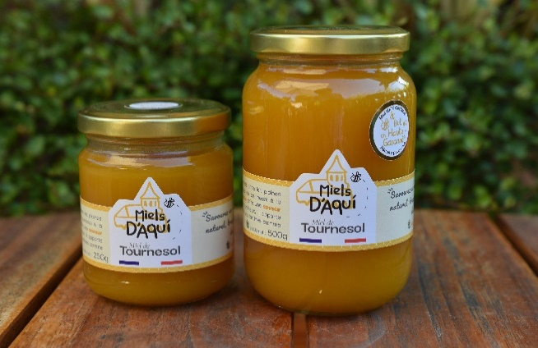
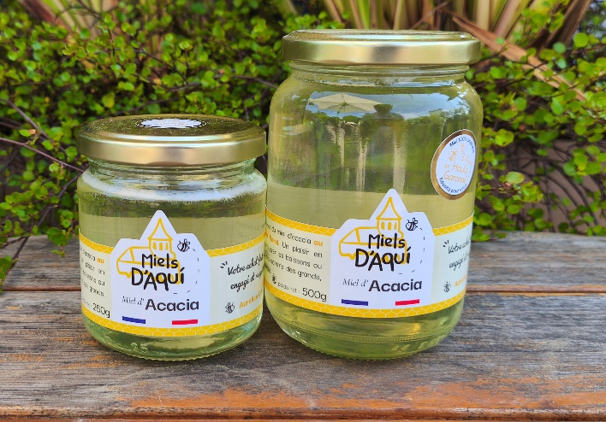
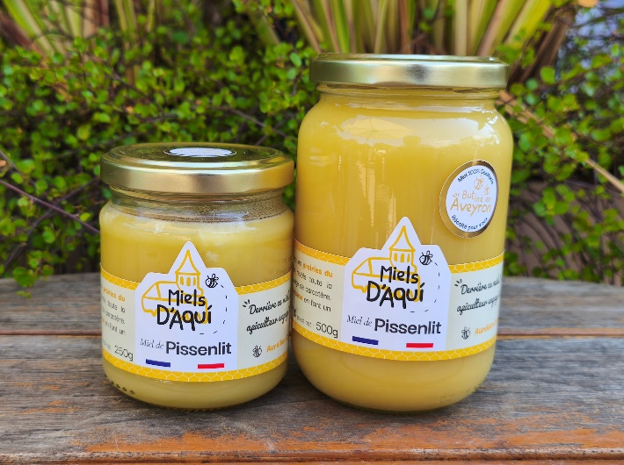

Miel de Tournesol - Haute Garonne C'est un miel chaleureux, parfumé, fruité et légèrement acidulé avec une cristallisation fine |  | Miel d'Acacia - Haute Garonne Découvrez la douceur du miel d’acacia au goût délicatement floral. Un plaisir en bouche, idéal pour sucrer les boissons ou les yaourts des petits comme des grands, il séduit par sa légèreté. |  |  | Miel de Pissenlit - Aveyron Butiné au printemps dans les prairies du nord Aveyron, ce miel révèle toute la richesse d'une fleur sauvage de caractère. Sa texture et son goût intense en font un véritable miel de terroir.

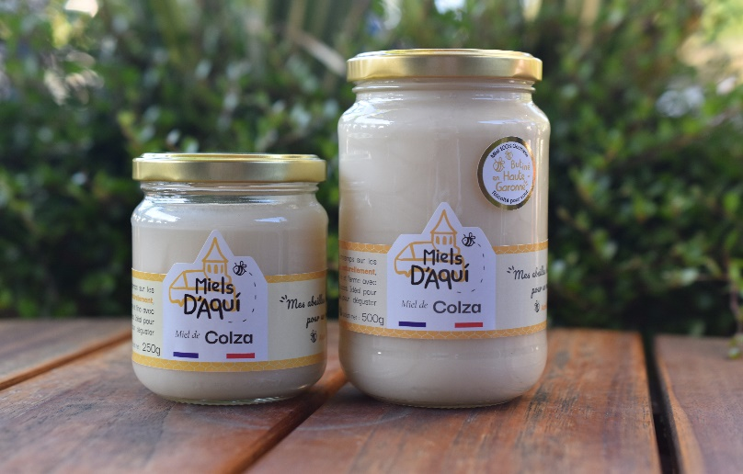
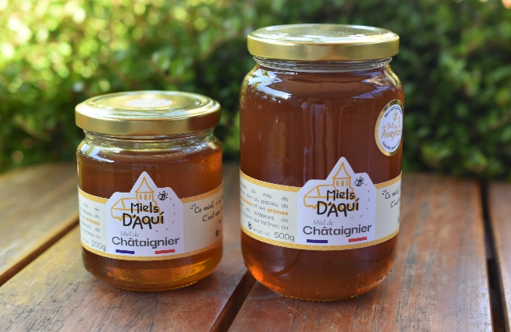
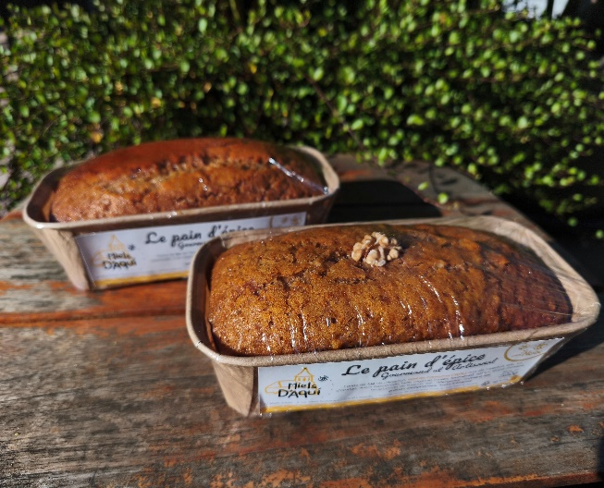

Miel de Colza - Haute Garonne Ce miel est récolté au printemps sur les fleurs de colza. Cristallisé naturellement, il présente une texture fine et ferme avec des notes végétales et douces. Idéal pour sucrer vos infusions ou pour déguster comme un bonbon. |  | Miel de Châtaignier - Aveyron Un miel équilibré, aux arômes chauds et avec une légère amertume en fin de bouche. Liquide, il peut cristalliser avec le temps. C'est le miel idéal pour la cuisine. |  |  | Les Pains d'épices Nature - Noix - Chocolat Moelleux, parfumés et généreux en miel, ils sont fabriqués maison. Idéal à déguster avec une tisane un café ou tout saimplement pour le plaisir.

